指摘履歴
システム名 |  |  | システム種別 |  |  |  | 基本設計書 |  | 作成者 | 作成日 |  | 更新者 | 更新日 |  | 版数
POSサーバー |  |  | POSサーバー |  |  |  |  |  | 2024-08-19 | 小川 |  | 2024-08-19 | 小川 |  | 0.1

<20240916_Luvina記載＞
・この画面は店舗に対して、ポイント単位使用設定であるので、小川様のご希望はは「基本ポイント」項目を82_店舗マスタ設定画面に追加すると理解していますが、あっているのでしょうか？
機能カテゴリ |  | 23_ポイント単位使用設定 |  |  |  | 項目 |  | 概要設計書 | 指摘履歴

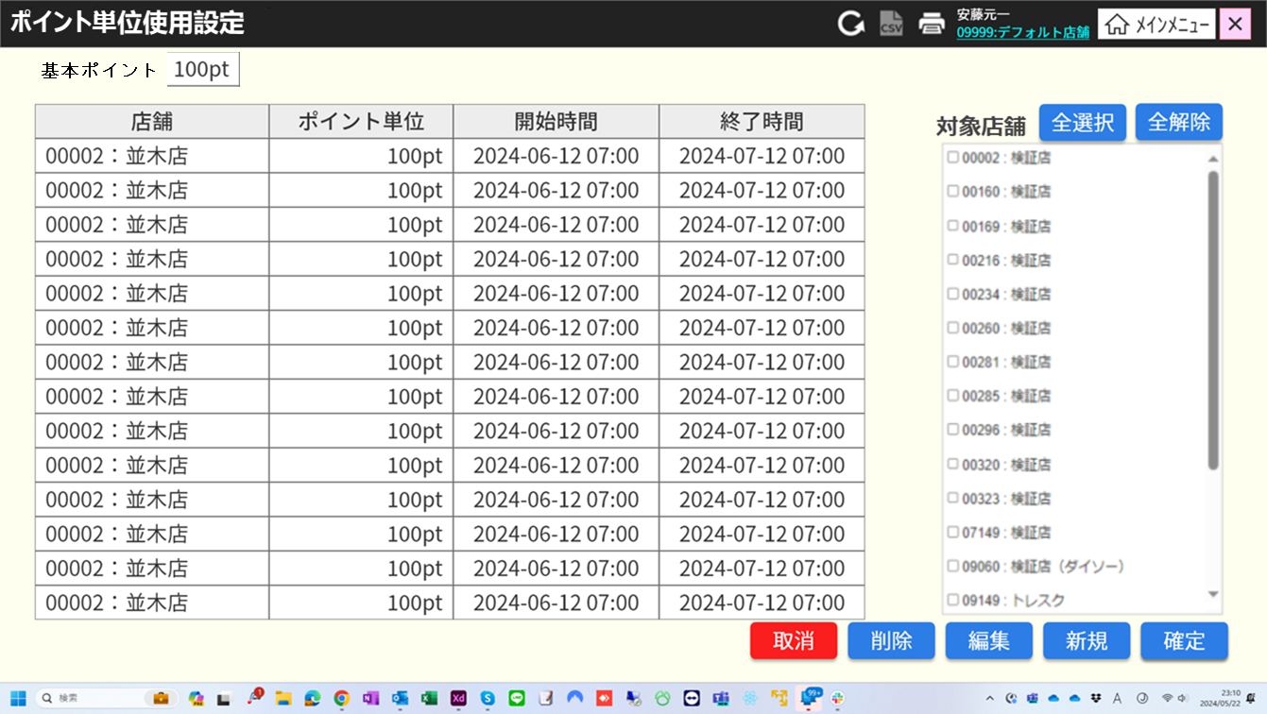

 | ■指摘履歴

 | 更新日 | 更新者 |  | 版数 | 指摘内容 |  |  |  |  |  | 対応日 |  |  | 対応者
 | 2024-08-19 | 小川 |  | 0.1 | ポイント単位使用設定画面
 |  |  |  |  | 画面上部にレジマスタで設定している基本ポイントを参照用として表示してください。
 | 2024-08-19 | 小川 |  | 0.1 | 【MD1501：店舗一覧モダール】
 |  |  |  |  | 店舗一覧モーダルは、画面アップロード画面の左側に表示されるのではないのでしょうか？
 | 2024-08-19 | 小川 |  | 0.1 | 【SC2301：ポイント単位一覧画面】
 |  |  |  |  | 1000件を超えた場合、最初の1000件を表示するのは良いのですが、次ページ等で最終的には全件参照できるようにしてください。
 | 2024-08-19 | 小川 |  | 0.1 | 【SC2301：ポイント単位一覧画面】
 |  |  |  |  | [確定]ボタンの説明ヶ所について、『除外一覧でチェックを外している店舗にのみデータを保存する』と記載されていますが、正しくは『対象店舗一覧でチェックしている店舗にのみデータを保存する』となりますので、修正をお願いいたします。
 | 2024-08-19 | 小川 |  | 0.1 | 【KN2302：店舗のポイント単位更新機能】
 |  |  |  |  | 説明部分に『重複部分は編集バージョンに切り取られる。』とありますが、どういう処理になりますでしょうか？

<20240916_Luvina記載＞
・MD1501モーダルは他画面と同様に画面の左側に配置されます。
・[対象店舗]エリアは、MD1501モーダルで店舗「09999」が選択された場合のみに表示されます。全ての対処店舗一覧が表示され、選択された対象店舗に対して、ポイントの使用設定・解除設定が可能です。

業務フロー
システム名 |  |  | システム種別 |  | 基本設計書 |  | 作成者 | 作成日 | 更新者 | 更新日 | 版数
POSサーバー |  |  | POSサーバ |  |  |  | TinNH | 2023-06-07 | AnhNM | 2024-10-31 | 0.4

機能カテゴリー |  | 23_ポイント単位使用設定 |  | 項目 |  | 概要設計 | 業務フロー

 | ●1_自動釣銭機

●●
画面表示
●●
モーダル表示

●●
処理機能
本来なら、処理内で分岐もあるとは思いますが、今回は、分岐処理についても、一括で処理機能と定義しています。
●●
音声ファイル

 | ●1_レジ周辺機器

セカンドディスプレイ
●●
セカンドディスプレイ画面表示
スキャナー
●●
スキャナー

スキャナー
自動釣銭機
●●
自動釣銭機
プリンター
●●

磁気カードリーダー
磁気カードリーダー
エフケイシステム 両面双方向読み取り MJR-100

 | ●外部連携

●●
API連携
本来ならDBですが、DBの意味で使用しています。
●●
他の機能への連携

●●
端末内DB
設定関連などのDB
最新
ボタン名

最新
分岐・判定

●●
他の機能部門への連携

機能概要
システム名 |  |  | システム種別 |  | 基本設計書 |  | 作成者 | 作成日 | 更新者 | 更新日 | 版数
POSサーバー |  |  | POSサーバ |  |  |  | TinNH | 2024-06-14 | AnhNM | 2024-10-31 | 0.4

機能カテゴリ |  | 23_ポイント単位使用設定 |  | 項目 |  | 概要設計 | 機能概要

X1_メニュー機能
 | 23_ポイント単位使用設定
 |  |  |  |  |  |  |  |  |  |  |  | 1
 |  |  |  |  |  |  |  |  |  |  |  | 2
 |  |  |  |  |  |  |  |  |  |  |  | 3
 |  |  |  |  |  |  |  |  |  |  |  | 4
ID Menu item MF023
 |  |  |  |  |  |  |  |  |  |  |  | 5
23: ポイント単位使用設定
 |  |  |  |  |  |  |  |  |  |  |  | 6
 |  |  |  |  |  |  |  |  |  |  |  | 7
 |  |  |  |  |  |  |  |  |  |  |  | 8
 | FC2301_ポイント単位設定機能グループ |  |  |  |  |  |  |  |  |  |  | 9
 |  |  |  |  |  |  |  |  |  |  |  | 10
 |  |  |  |  |  |  |  |  |  |  |  | 11
SC2301
ポイント単位一覧画面
 |  |  |  |  |  |  |  |  |  |  |  | 12
空き一覧
 |  |  |  |  |  |  |  |  |  |  |  | 13
 |  |  |  |  |  |  |  |  |  |  |  | 14
 |  |  |  |  |  |  |  |  |  |  |  | 15
店舗情報をタッチすると、共通機能を実行する。
各ユーザーのロールとstoreIdに基づいて、各店舗の該当店舗一覧を取得する。
 |  |  |  |  |  |  |  |  |  |  |  | 16
 |  |  |  |  |  |  |  |  |  |  |  | 17
画面初期化
店舗情報（ヘッダー）
 |  |  |  |  |  |  |  |  |  |  |  | 18
 |  |  |  |  |  |  |  |  |  |  |  | 19
店舗一覧表示モーダル
1つの店舗のみ選択可能。storeid =09999の場合、全ての店舗一覧を取得する。
観客が選択した店舗を保存する。SC2301_店舗のPOSレジ一覧画面に遷移すると、選択された店舗を表示する。SCX101画面に戻ると、観客が選択した店舗をクリアする。
 |  |  |  |  |  |  |  |  |  |  |  | 20
 |  |  |  |  |  |  |  |  |  |  |  | 21
 |  |  |  |  |  |  |  |  |  |  |  | 22
 |  |  |  |  |  |  |  |  |  |  |  | 23
MD1501
店舗一覧モダール
 |  |  |  |  |  |  |  |  |  |  |  | 24
 |  |  |  |  |  |  |  |  |  |  |  | 25
・「決定」ボタン：ユーザーがMD2301で選択したstoreIdを使用してKN2301_ポイント単位一覧取得機能を実行する。
・「取消」ボタン：モダールを閉じる。
 |  |  |  |  |  |  |  |  |  |  |  | 26
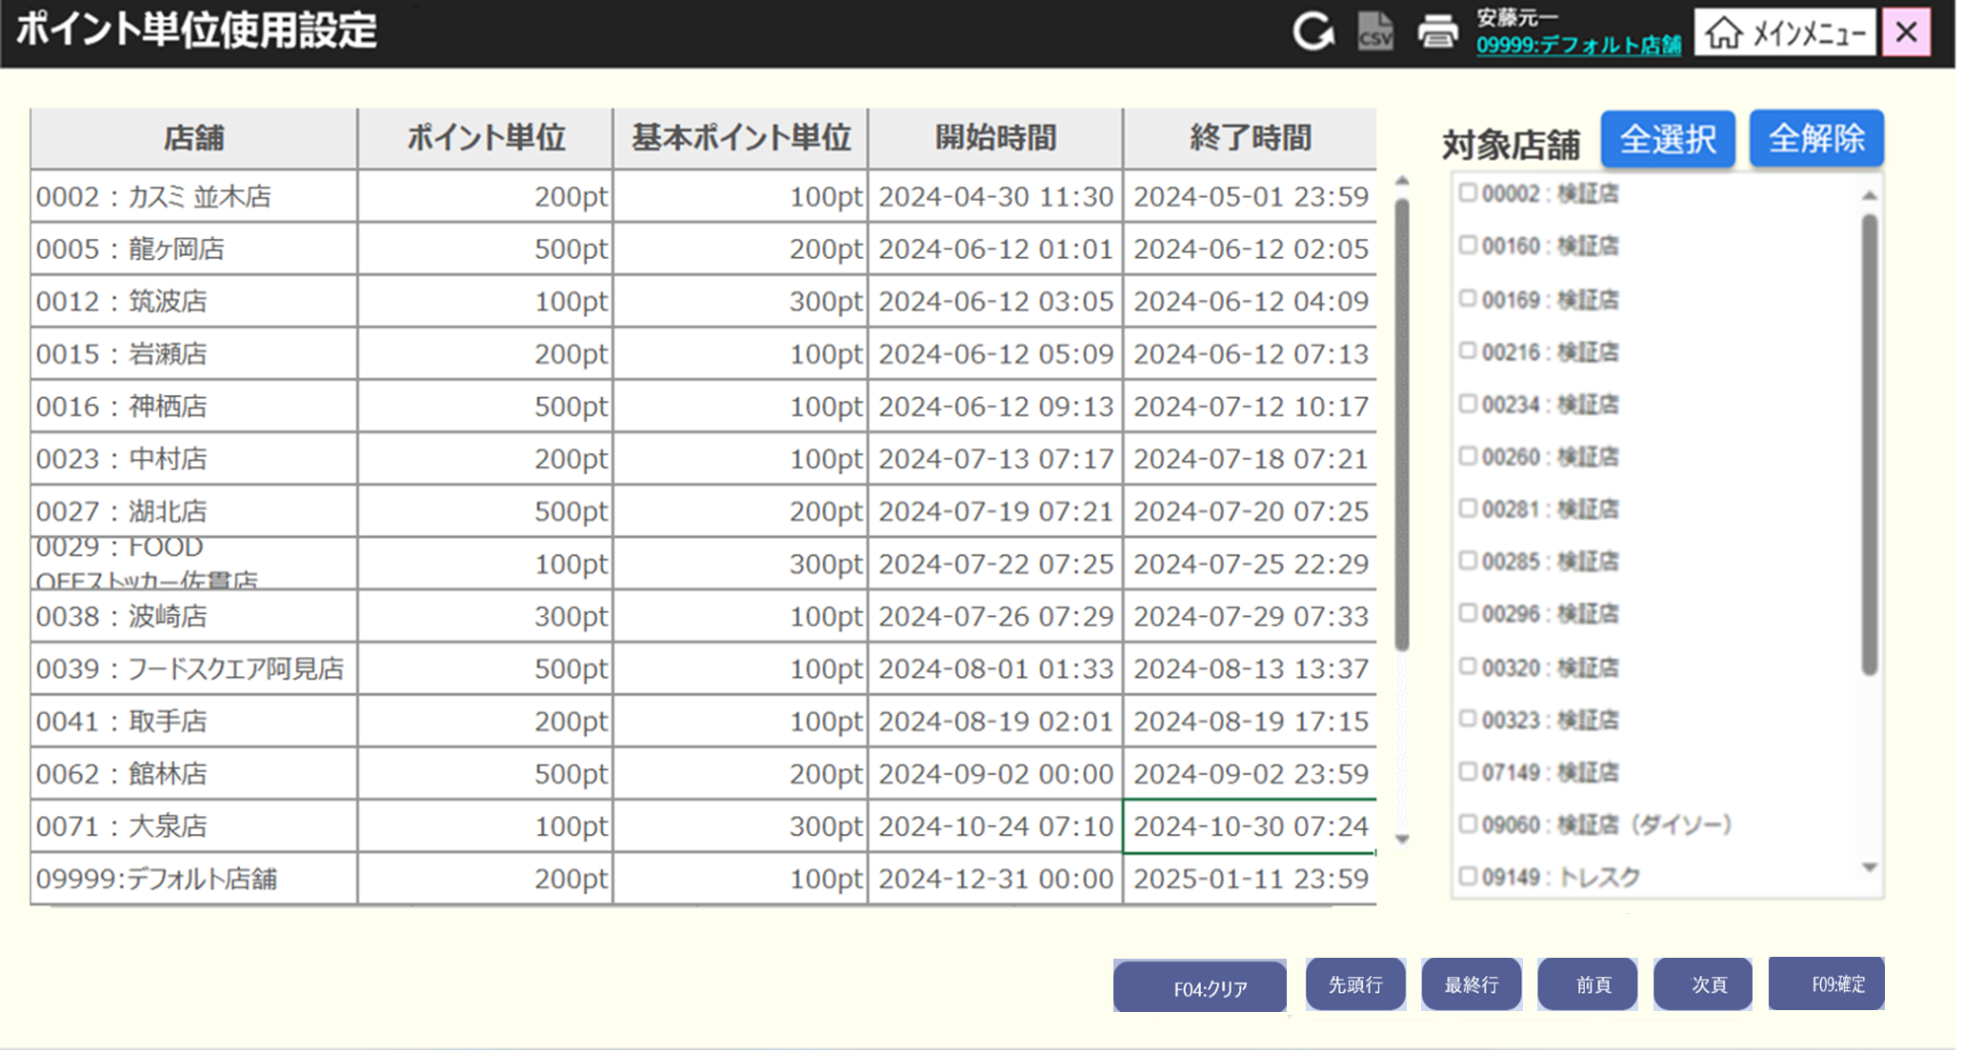
 |  |  |  |  |  |  |  |  |  |  |  | 27
 |  |  |  |  |  |  |  |  |  |  |  | 28
 |  |  |  |  |  |  |  |  |  |  |  | 29
決定
取消
全選択
全解除
 |  |  |  |  |  |  |  |  |  |  |  | 30
 |  |  |  |  |  |  |  |  |  |  |  | 31
ユーザーが選択した店舗と検索条件に従ってポイント設定一覧を取得する。
 |  |  |  |  |  |  |  |  |  |  |  | 32
 |  |  |  |  |  |  |  |  |  |  |  | 33
 |  |  |  |  |  |  |  |  |  |  |  | 34
 |  |  |  |  |  |  |  |  |  |  |  | 35
初期表示：
・[基本ポイント]: 82_店舗マスタ設定画面で設定された店舗の基本ポイント
・[ポイント単位一覧]:利用期限別の店舗とポイント単位のデータを表示する。以下が含まれている。
‣[店舗]：店舗IDと店舗名称を表示する。
‣[ポイント単位]：設定されたポイント単位（形式：「xxx pt」）
‣[基本ポイント単位]：固定ポイント単位（形式：「xxx pt」）
‣[開始時間]と[終了時間]：ポイントの使用期限 （形式:yyyy-mm-dd hh:mm)
*項目 [基本ポイント単位] はフロー82で設定される。ポイント単位一覧画面では、[基本ポイント単位] 項目が各レジに応じて表示される。
・[対象店舗]: 現存の全て店舗一覧を含み、各店舗のチェックボックスがある。選択した店舗idが「09999」の場合にのみ表示する。
・コントロールボタン：[全選択]、[金解除]、[取消]、[削除]、[編集]、[新規]、[確定]。
画面のロジック：
・[ポイント単位一覧]: 画面に入った後、KN2301_ポイント一覧取得機能を自動的に実行し、選択されている店舗に従ってポイント単位一覧を取得する。1000件を超えた場合、最初の1000件のみを表示し、「検索結果が1000件を超えたため、最初の1000件を表示しています。」メッセージを表示する。
・[全選択]、[金解除」ボタン：ポイント単位を適用する全て店舗を選択・選択解除する。チェックを入れた店舗にのみ設定されたポイント単位を適用する。
・[取消]ボタン: メインメニュー画面に戻る機能を実行する。
・[確定]ボタン: KN2302_店舗のポイント更新機能を実行する。APIを呼び出してデータをDBに保存する。対象店舗一覧でチェックしている店舗のみにデータを保存する。
・[削除]ボタン: 画面上で選択されたレコードを一時削除する機能を実行する。削除されたレコードは赤い取り消し線で表示される。ボタンを再度タッチすると、一時削除を取り消す。
・[新規]ボタン: KN2303_ポイント単位追加・編集機能(追加コード)を実行する。MD2302_追加・編集モダールを表示する。追加されたデータが一覧に赤色で表示される。
・[編集]ボタン： KN2303_ポイント単位追加・編集（編集コード）を実行する。MD2302_追加・編集モダールを表示する。編集されたデータが赤色で表示される。
ページングエリア：1ページに少なくとも10件のレコードを表示し、画面上の項目の割り当てによってはさらに多くのレコードを表示でき、最大100ページを表示できる。ページングエリアのボタン：「先頭行」、「最終行」、「▲前頁」、「▼次頁」：[10_概要機能_画面遷移_00_共通.xlsx]ファイルの[画面設計書]シートをご参照ください。
 |  |  |  |  |  |  |  |  |  |  |  | 36
KN2301
ポイント単位一覧取得機能
AP2301
ポイント単位一覧取得API
 |  |  |  |  |  |  |  |  |  |  |  | 37
 |  |  |  |  |  |  |  |  |  |  |  | 38
 |  |  |  |  |  |  |  |  |  |  |  | 39
 |  |  |  |  |  |  |  |  |  |  |  | 40
 |  |  |  |  |  |  |  |  |  |  |  | 41
23
 |  |  |  |  |  |  |  |  |  |  |  | 42
 |  |  |  |  |  |  |  |  |  |  |  | 43
 |  |  |  |  |  |  |  |  |  |  |  | 44
 |  |  |  |  |  |  |  |  |  |  |  | 45
SC2301
ポイント単位一覧画面
 |  |  |  |  |  |  |  |  |  |  |  | 46
 |  |  |  |  |  |  |  |  |  |  |  | 47
 |  |  |  |  |  |  |  |  |  |  |  | 48
 |  |  |  |  |  |  |  |  |  |  |  | 49
 |  |  |  |  |  |  |  |  |  |  |  | 50
編集
編集
 |  |  |  |  |  |  |  |  |  |  |  | 1
確定
削除
削除
新規
取消
 |  |  |  |  |  |  |  |  |  |  |  | 2
 |  |  |  |  |  |  |  |  |  |  |  | 3
 |  |  |  |  |  |  |  |  |  |  |  | 4
23.1
23.2
23.3
 |  |  |  |  |  |  |  |  |  |  |  | 5
 |  |  |  |  |  |  |  |  |  |  |  | 6
 |  |  |  |  |  |  |  |  |  |  |  | 7
 |  |  |  |  |  |  |  |  |  |  |  | 8
KN2302
店舗のポイント単位更新機能
 |  |  |  |  |  |  |  |  |  |  |  | 9
AP2302
ポイント単位更新API
 |  |  |  |  |  |  |  |  |  |  |  | 10
 |  |  |  |  |  |  |  |  |  |  |  | 11
 |  |  |  |  |  |  |  |  |  |  |  | 12
 |  |  |  |  |  |  |  |  |  |  |  | 13
 |  |  |  |  |  |  |  |  |  |  |  | 14
23
 |  |  |  |  |  |  |  |  |  |  |  | 15
 |  |  |  |  |  |  |  |  |  |  |  | 16
 |  |  |  |  |  |  |  |  |  |  |  | 17
 |  |  |  |  |  |  |  |  |  |  |  | 18
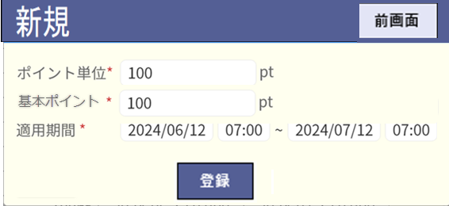
 |  |  |  |  |  |  |  |  |  |  |  | 19
 |  |  |  |  |  |  |  |  |  |  |  | 20
 |  |  |  |  |  |  |  |  |  |  |  | 21
 |  |  |  |  |  |  |  |  |  |  |  | 22
 |  |  |  |  |  |  |  |  |  |  |  | 23
 |  |  |  |  |  |  |  |  |  |  |  | 24
 |  |  |  |  |  |  |  |  |  |  |  | 25
・店舗のポイント単位をDBに更新する ([ポイント単位]は設定された期間内で使用される。この期間外では [基本ポイント単位] が使用される。)
・store id=09999の場合、[対象店舗] 一覧で選択された全て店舗のデータを更新する。選択された店舗が、すでに設定された期間と重複している場合、最新の設定が適用される。
例：
+店舗Xは2024/09/01から2024/09/03まで200ポイント使用が設定されている
+店舗Xに対して、2024/09/02から2024/09/04まで300ポイント使用設定を適用する。
+店舗Xには以下の2つのポイント設定がある。
>200ポイントの適用期間を2024/09/01~2024/09/01に更新する
> 2024/09/02 ~ 2024/09/04の適用期間で300ポイントの設定を新規作成する。
・store id が「09999」以外の場合、MD1501モーダルで選択されているstore idを更新する。
 |  |  |  |  |  |  |  |  |  |  |  | 26
 |  |  |  |  |  |  |  |  |  |  |  | 27
 |  |  |  |  |  |  |  |  |  |  |  | 28
 |  |  |  |  |  |  |  |  |  |  |  | 29
 |  |  |  |  |  |  |  |  |  |  |  | 30
 |  |  |  |  |  |  |  |  |  |  |  | 31
 |  |  |  |  |  |  |  |  |  |  |  | 32
 |  |  |  |  |  |  |  |  |  |  |  | 33
 |  |  |  |  |  |  |  |  |  |  |  | 34
 |  |  |  |  |  |  |  |  |  |  |  | 35
 |  |  |  |  |  |  |  |  |  |  |  | 36
 |  |  |  |  |  |  |  |  |  |  |  | 37
 |  |  |  |  |  |  |  |  |  |  |  | 38
 |  |  |  |  |  |  |  |  |  |  |  | 39
 |  |  |  |  |  |  |  |  |  |  |  | 40
 |  |  |  |  |  |  |  |  |  |  |  | 41
 |  |  |  |  |  |  |  |  |  |  |  | 42
 |  |  |  |  |  |  |  |  |  |  |  | 43
 |  |  |  |  |  |  |  |  |  |  |  | 44
 | ポイント追加・編集機能 |  |  |  |  |  |  |  |  |  |  | 45
 |  |  |  |  |  |  |  |  |  |  |  | 46
23.2
 |  |  |  |  |  |  |  |  |  |  |  | 47
 |  |  |  |  |  |  |  |  |  |  |  | 48
 |  |  |  |  |  |  |  |  |  |  |  | 49
 |  |  |  |  |  |  |  |  |  |  |  | 50
データが選択された
データが選択されていない
 |  |  |  |  |  |  |  |  |  |  |  | 1
MD2302_ポイント単位追加・編集モダールを表示する。
表示項目：
・[ポイント単位]:ポイント単位数入力可能テキストボックス。追加モードのデフォルト表示がブランクで、編集モードのデフォルト表示が選択中のレコードの値である。入力必須であり、数字のみ入力可能。入力制限：9桁（提案）。
・[基本ポイント]:固定ポイント単位数入力可能テキストボックス。追加モードのデフォルト表示がブランクで、編集モードのデフォルト表示が選択中のレコードの値である。入力必須であり、数字のみ入力可能。入力制限：9桁（提案）。
・[適用期間]: 適用期間入力可能テキストボックス。以下の4つのテキストボックスが含まれている。[開始日]、[開始時刻]、[終了日]、[終了時刻]。追加モードのデフォルト表示が当日の00:00と翌日の00:00であり、編集モードのデフォルト表示がレコードに設定された期間になる。入力必須のバリデーションチェック：以下の形式で入力する。 (日付：「yyyy/mm/dd」、時刻：「hh:mm」）。入力されたポイント単位の期間が同一店舗内の他のレコードの期間と重複または重なっている場合、入力不可でエラーが出る。また、終了日時の値が開始日時の値より大きく、日付選択テキストボックスが日付ピッカー ダイアログで入力される。
・[新規]ボタンをタッチすると、KN2303_ポイント追加・編集機能を実行する。
・[取消]ボタンをタッチすると、モダールを閉じてSC2301_ポイント一覧画面を表示する。
 |  |  |  |  |  |  |  |  |  |  |  | 2
MD_ERROR
データが見つかりませんでした。
 |  |  |  |  |  |  |  |  |  |  |  | 3
23.3
 |  |  |  |  |  |  |  |  |  |  |  | 4
 |  |  |  |  |  |  |  |  |  |  |  | 5
 |  |  |  |  |  |  |  |  |  |  |  | 6
 |  |  |  |  |  |  |  |  |  |  |  | 7
23
 |  |  |  |  |  |  |  |  |  |  |  | 8
 |  |  |  |  |  |  |  |  |  |  |  | 9
MD2302
ポイント単位追加・編集モダール
 |  |  |  |  |  |  |  |  |  |  |  | 10
 |  |  |  |  |  |  |  |  |  |  |  | 11
 |  |  |  |  |  |  |  |  |  |  |  | 12
 |  |  |  |  |  |  |  |  |  |  |  | 13
 |  |  |  |  |  |  |  |  |  |  |  | 14
 |  |  |  |  |  |  |  |  |  |  |  | 15
新規
取消
 |  |  |  |  |  |  |  |  |  |  |  | 16
 |  |  |  |  |  |  |  |  |  |  |  | 17
 |  |  |  |  |  |  |  |  |  |  |  | 18
 |  |  |  |  |  |  |  |  |  |  |  | 19
バリデーションチェックOK
バリデーションチェックNG
 |  |  |  |  |  |  |  |  |  |  |  | 20
 |  |  |  |  |  |  |  |  |  |  |  | 21
 |  |  |  |  |  |  |  |  |  |  |  | 22
 |  |  |  |  |  |  |  |  |  |  |  | 23
MD_ERROR
入力エラーバリデーションチェック
 |  |  |  |  |  |  |  |  |  |  |  | 24
 |  |  |  |  |  |  |  |  |  |  |  | 25
KN2303_ポイント単位追加・編集機能では画面上のレコードを追加・編集する。
 |  |  |  |  |  |  |  |  |  |  |  | 26
KN2303
ポイント単位追加・編集機能
 |  |  |  |  |  |  |  |  |  |  |  | 27
 |  |  |  |  |  |  |  |  |  |  |  | 28
 |  |  |  |  |  |  |  |  |  |  |  | 29
 |  |  |  |  |  |  |  |  |  |  |  | 30
 |  |  |  |  |  |  |  |  |  |  |  | 31
23
 |  |  |  |  |  |  |  |  |  |  |  | 32
 |  |  |  |  |  |  |  |  |  |  |  | 33
 |  |  |  |  |  |  |  |  |  |  |  | 34

